4주차(16)
한국IT직업전문학교 2021년 2학기 정보보안 프로젝트 심화학기 프로젝트 멘토링 활동 보고서

멘티 | 팀명 | Orca | 멘토 | 이름 | 류승석 | 프로젝트 기간
 | 소속 | 정보보안 |  | 소속 | 베스핀글로벌 | 21.12.13 - 22.2.18

프로젝트 주제 |  | AWS S3를 이용한 클라우드 스토리지 및 웹 서비스를 3tier 아키텍쳐로 구성 |  |  |  |  | 4주차 목표 / 미팅 일정
 |  |  |  |  |  |  | 1. Drive 영역 페이지 구성 2. 로그인 & 회원가입 기능 구현 3. WEB <-> WAS <-> DB 간의 연결 4. MasterDB와 SlaveDB의 동기화 5. 결제 페이지 영역 구현
성명 | 활동구분 |  | 목적 |  | 활동내용 |  | 1월 3일(월) : 13:00 ~ 18:00 Notion : https://tar-cymbal-ebd.notion.site/AWS-3tier-9f9777a9504e4160baf6d008983dbcc7 Google Meet : http://meet.google.com/iez-ehgt-puu git: https://github.com/OrcaIt/Project_Orca
김현빈 (팀장) | 1. 웹 페이지 구현 2. 회원가입 페이지 기능 구현 3. 에러페이지 JSP 구현 4. WEB/WAS 타임 라인 세분화 |  | 회원 가입 기능 구현 및 웹 페이지 구현 |  | 1. Pricing 페이지 구현 2. 회원 가입 폼 검증 기능 구현 3. 400, 500 에러 페이지 CSS 구현 및 톰캣을 이용한 내용 확인 4. WEB /WAS 개발의 타임라인을 세분화하여 사용자 부여
이준희 (부팀장) | 1. WAS-DB 연동( JSP 문서작성) 2. JSP 문서작성 |  | JSP문서 작성으로 WAS-DB 연동 |  | 1. JSP 문서 작성 MySQL - TOMCAT 연동 데이터 불러오고 쓰기 성공 2. 세션 연결 (3티어 아키텍처에 알맞게) 공부 함 |  | <참고 서적> 1. JSP - 모바일 웹 서비스 구현을 위한 JSP 웹 프로그래밍 - 짧고 굵게 배우는 JSP 웹프로그래밍과 스프링 프레임 워크
장수영 | 1. DB 연동 2. DB설계 수정 |  | DB 단방향 이중화 |  | 1. Master 와 Slave DB 단방향 이중화 2. 수정된 웹페이지 설계에 맞춰 DB수정 |  | <프로젝트 질문 사항>
황성민 | 1. 웹페이지 구현 |  | 개인정보 수정 페이지 구현 |  | 1. 개인정보 페이지 구현 2. 각 정보별 수정페이지 구현
오나연 | 1. WAS-DB 연동 2. DB 동기화 구현 3. 구상도 수정 |  | 회원가입 기능 구현 및 로그인 기능 구현 |  | 1. JSP-MySQL 연동 2. MasterDB-SlaveDB 동기화 구현 3. 구상도 DB 부분을 양방향에서 단뱡향으로 수정
윤건우 | 웹 페이지 제작 |  | CSS, HTML 실습 |  | 결제 페이지 제작
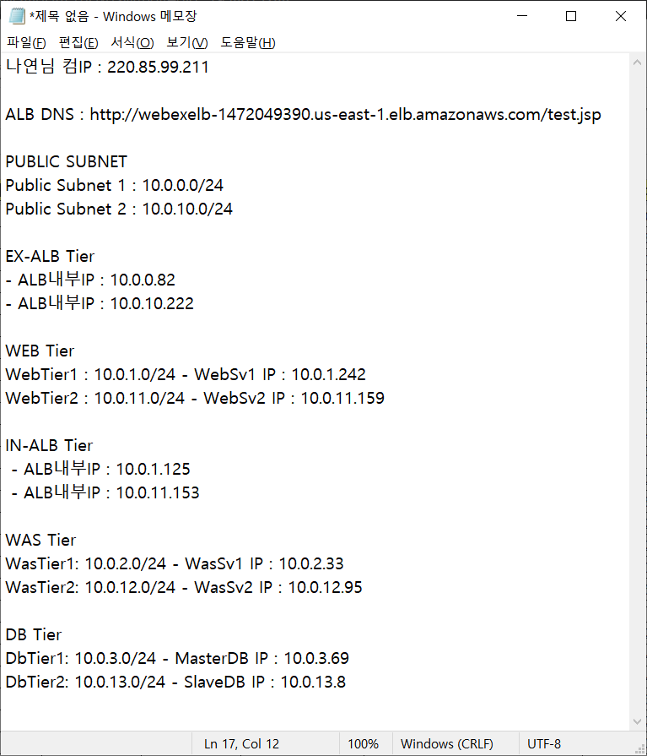
멘티 Self Feedback (금일 활동 잘한 점/ 보완할 점) |  |  |  |  |  |  | 주간 멘토링 결과
 | 잘한 점 |  |  | 보완할 점 |  |  | 윤건우 학생의 프로젝트 참여도가 저조하여 프로젝트 인원에서 제외되었습니다. 웹 작업은 부트스트랩을 이용하기로 하였고, 로그인 및 회원가입 기능 작업에 들어갈 것 입니다.
김현빈 | Javascript 사용이 좀 더 익숙해졌고 목표했던 로그인 검증 기능 구현을 완료함 |  |  | 아직 팀장으로서 서버와 DB의 구현이 어떻게 되어가는지 잘 파악하고 내용일 숙지해야 하는데 모자란 것 같음, JSP 문법 공부가 필요
이준희 | JSP 공부를 하여 팀원들에게 공유함. |  |  | 앞으로 구현되어야 할 문서들을 작성해야 함
장수영 | 팀원들과 함께 DB단방향 이중화에 성공 및 작업 환경에 변경된 DB구축 |  |  | DB연동시 세부적인 부분을 놓쳐서 시간이 걸림, 좀 더 상세하게 알아볼 필요성을 느낌
황성민 | 저번주에 미완성된 페이지 구현 |  |  | 웹페이지 작업의 비중이 과다. 구체적인 디테일 부족 + bootSTrap 활용
오나연 | MasterDB-SlaveDB 동기화 구현을 성공 |  |  | 리눅스에서의 자바 사용법을 아직 잘 모름
윤건우 | 미디어쿼리 관련 영상 시청 및 구글링 |  |  | 주변 도움 없이 완벽히 구현하기 힘듦

멘토 Feedback (금일 활동 잘한 점/ 보완할 점)
수고 많았습니다. 각자 업무 분장을 잘 하여 진행이 되는 것 같습니다. 훌륭합니다. 특히 오나연님의 test.jsp 수고 많으셨습니다. http://webexelb-1472049390.us-east-1.elb.amazonaws.com/test.jsp 다만, 금일 아쉽게도 윤건우님은 프로젝트 팀에서 제외되었습니다. 남은 5명이 열심히 하여 성과를 내기 바랍니다. 다음 미팅 때 까지 TODO LIst - 장수영님은 오나연님과 협업하여 RDS (mysql 엔진)를 구축하고, test.jsp 와 연동하시기 바랍니다. - 성민님은 가능하면 부트스트랩을 이용해 보기 바랍니다. - 준희님은 팀장님/성민님의 회원가입 페이지와 연동하여 JSP 코드로 오나연/장수영님과 협업하여 RDS로 회원정보를 쓸 수 있도록 전체적으로 조율해 보시기 바랍니다.

